TOPSIS method
 | 0.1 | 0.2 | 0.3 | 0.4
 | c1 | c2 | c3 | c4
a1 | 2 | 7 | 2 | 7
a2 | 5 | 0 | 3 | 4
a3 | 1 | 9 | 8 | 0
a4 | 8 | 3 | 6 | 4
 | 94 | 139 | 113 | 81
 | 9.695 | 11.790 | 10.630 | 9
y_ij
 | c1 | c2 | c3 | c4
a1 | 0.206 | 0.594 | 0.188 | 0.778
a2 | 0.516 | 0.000 | 0.282 | 0.444
a3 | 0.103 | 0.763 | 0.753 | 0.000
a4 | 0.825 | 0.254 | 0.564 | 0.444

v_ij
 | c1 | c2 | c3 | c4
a1 | 0.0206 | 0.1187 | 0.0564 | 0.3111
a2 | 0.0516 | 0.0000 | 0.0847 | 0.1778
a3 | 0.0103 | 0.1527 | 0.2258 | 0.0000
a4 | 0.0825 | 0.0509 | 0.1693 | 0.1778
Max | 0.083 | 0.153 | 0.226 | 0.311
Min | 0.010 | 0.000 | 0.056 | 0.000

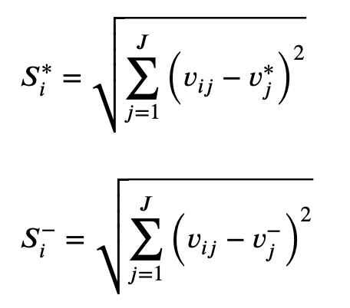
Resta max | 0.0038 | 0.0012 | 0.0287 | 0.0000 | 0.1834
 | 0.0010 | 0.0233 | 0.0199 | 0.0178 | 0.2489
 | 0.0052 | 0.0000 | 0.0000 | 0.0968 | 0.3194
 | 0.0000 | 0.0104 | 0.0032 | 0.0178 | 0.1770

Resta min | 0.0001 | 0.0141 | 0.0000 | 0.0968 | 0.3332
 | 0.0017 | 0.0000 | 0.0008 | 0.0316 | 0.1847
 | 0.0000 | 0.0233 | 0.0287 | 0.0000 | 0.2280
 | 0.0052 | 0.0026 | 0.0127 | 0.0316 | 0.2284

V1 | 0.64490
V2 | 0.42592
V3 | 0.41653
V4 | 0.56338

TOPSIS modificado
 | 0.1 | 0.2 | 0.3 | 0.4
 | c1 | c2 | c3 | c4
a1 | 2 | 7 | 2 | 7
a2 | 5 | 0 | 3 | 4
a3 | 1 | 9 | 8 | 0
a4 | 8 | 3 | 6 | 4
 | 94 | 139 | 113 | 81
 | 9.695 | 11.790 | 10.630 | 9
y_ij
 | c1 | c2 | c3 | c4
a1 | 0.206 | 0.594 | 0.188 | 0.778
a2 | 0.516 | 0.000 | 0.282 | 0.444
a3 | 0.103 | 0.763 | 0.753 | 0.000
a4 | 0.825 | 0.254 | 0.564 | 0.444
Max | 0.825 | 0.763 | 0.753 | 0.778
Min | 0.103 | 0.000 | 0.188 | 0.000

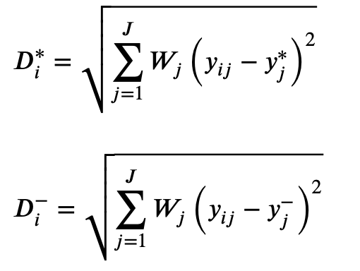
Resta max | 0.0383 | 0.0058 | 0.0956 | 0.0000 | 0.3737
 | 0.0096 | 0.1165 | 0.0664 | 0.0444 | 0.4868
 | 0.0521 | 0.0000 | 0.0000 | 0.2420 | 0.5423
 | 0.0000 | 0.0518 | 0.0106 | 0.0444 | 0.3269

Resta min | 0.0011 | 0.0705 | 0.0000 | 0.2420 | 0.5599
 | 0.0170 | 0.0000 | 0.0027 | 0.0790 | 0.3141
 | 0.0000 | 0.1165 | 0.0956 | 0.0000 | 0.4606
 | 0.0521 | 0.0129 | 0.0425 | 0.0790 | 0.4319

V1 | 0.59976
V2 | 0.39224
V3 | 0.45924
V4 | 0.56921

